工作表1
現在 | 精簡後 | 全名 | UI餅圖(次頁內) | Json欄位 | PPT頁數 | 區域編碼
半零區 | 57"零 | 半成品零散板區 | X | 57"零 | 22 | B1FA1041
57"庫 | 57"庫 | 成品/半成品_庫存區 | | X | 57"庫 | 17 | B1FC2021 | B1FC2031
成零區 | 91"零 | 成品零散板區 | X | 91"零 | 23 | B1FA0021
F/G SPL | 成品特 | 成品/半成品_SPL/MRB區 | X | 成特 | 14 | B1FA1051
91"庫 | 91"庫 | 成品/半成品_庫存區 || | X | 91"庫 | 18 | B1FC2052 | B1FC2051
ENG收待 | 實驗材 | 材料ENG區 | X | 材料特 | 15 | B1FB1011
待配對區 | 待配對 | 待配對區 | O | 待配對 | 25 | B1FC2022
原物料區 | 原物料 | 原物料區 | O | 原物料 | 13 | B1FB1015 | B1FB1014 | B1FB1013 | B1FB1012 | B1FB1025 | B1FB1024 | B1FB1023 | B1FB1022
SheetCut | 素玻璃 | Sheet-Cut | X | 素玻璃 | 20 | B1FC1031
SPL/MRB | 特逾品 | 成品/半成品_SPL/MRB區 | X | 特逾品 | 尚無規劃 | B1FC1041
ENG半成 | 57"特 | 成品/半成品_ENG區 | X | 57"特 | 16 | B1FC1042 | B1FC1041
包材區 | 包材 | 包材區 | O | 包材 | 21 | B1FC1051
收貨待驗 | 待驗材 | 收貨待驗區-貨物 | O | 收待 | 12 | B1FB 1021
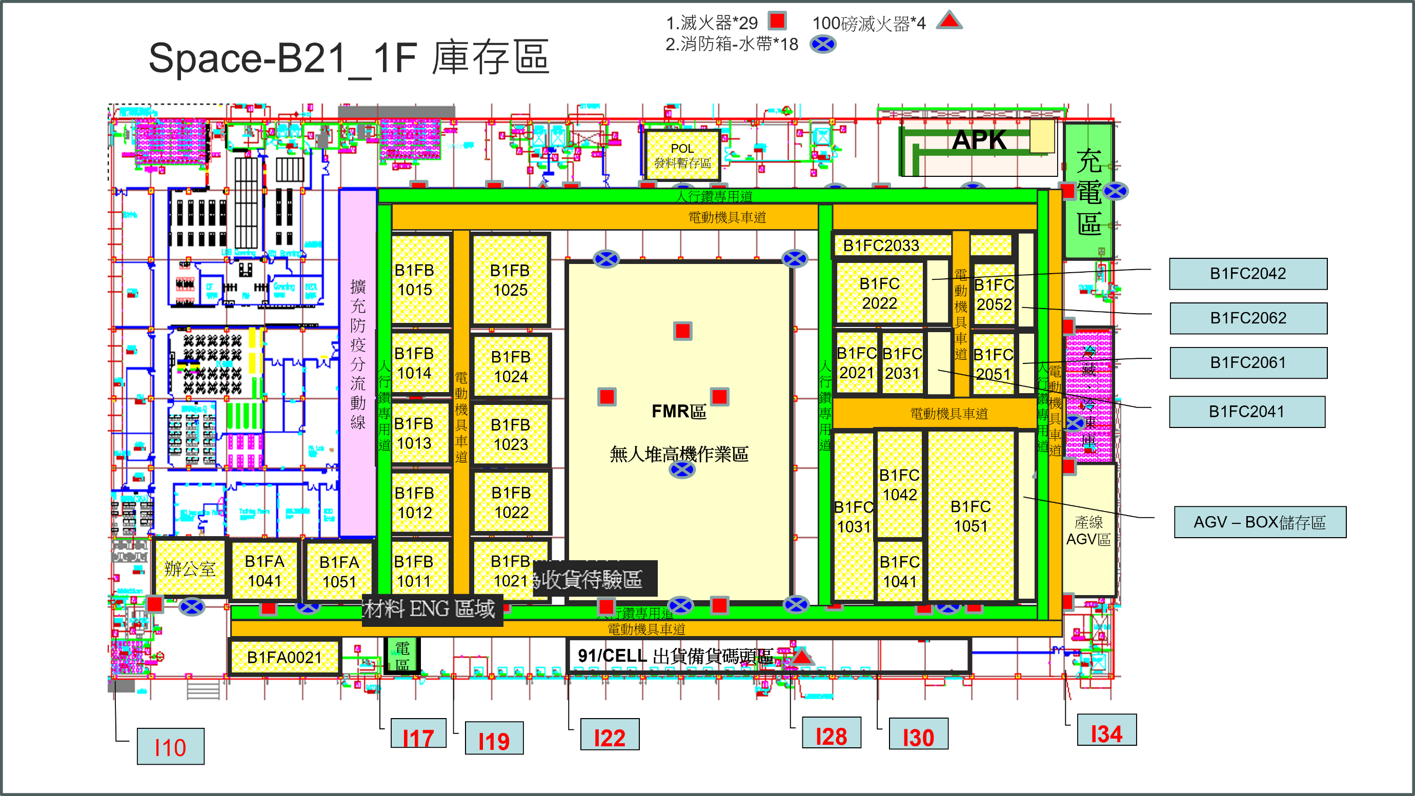
 | 03/21異動

